المؤشرات الكلية

سوق العراق للاوراق المالية
جلسة الاحد 2026/5/24 |  |  |  | تقرير أسعار الأسهم المتداولة لسوق العراق للأوراق المالية
الجلسة (91)
الاسهم المتداولة المدرجة و OTC |  |  | 28,692,633,798 |  |  | قيمة الأسهم المتداولة المدرجة و OTC |  | 25,124,282,421 |  |  | صفقات الشركات المدرجة وOTC | 1396
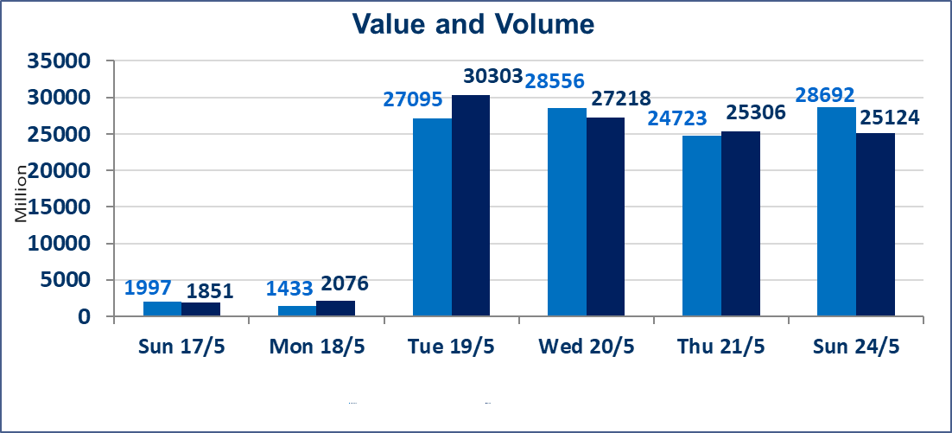
المؤشر60 ISX اليوم | 960.08 |  | نقطة |  |  | المؤشر15 ISX اليوم | 1243.12 | نقطة
المؤشر 60 ISX السابق | 944.57 |  | نقطة |  |  | المؤشر 15 ISX السابق | 1239.81 | نقطة
نسبة التغير | 1.64 |  | % |  |  | نسبة التغير | 0.27 | %
عدد النقاط | 15.51 |  | نقطة |  |  | عدد النقاط | 3.31 | نقطة

الشركات المدرجة | 103 | OTC | 14 | 117 |  | الشركات غير المتداولة المدرجة | 33 | OTC | 14 | 47
الشركات المتداولة | 57 | OTC | 0 | 57 |  | الشركات المرتفعة |  |  | 20
شركات الهيئة العامة |  |  |  | 5 |  | الشركات المنخفضة |  |  | 9
الموقوفة بقرار من هيأة الأوراق المالية |  |  |  | 8
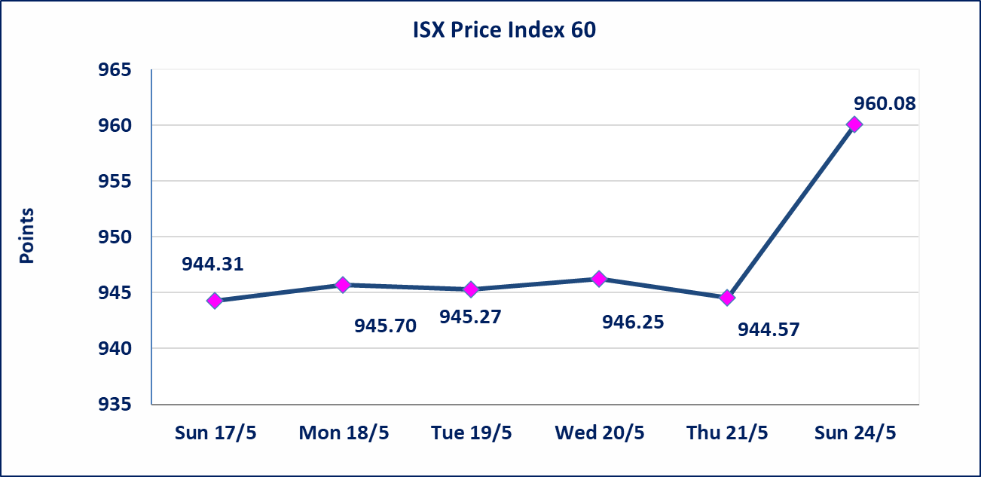
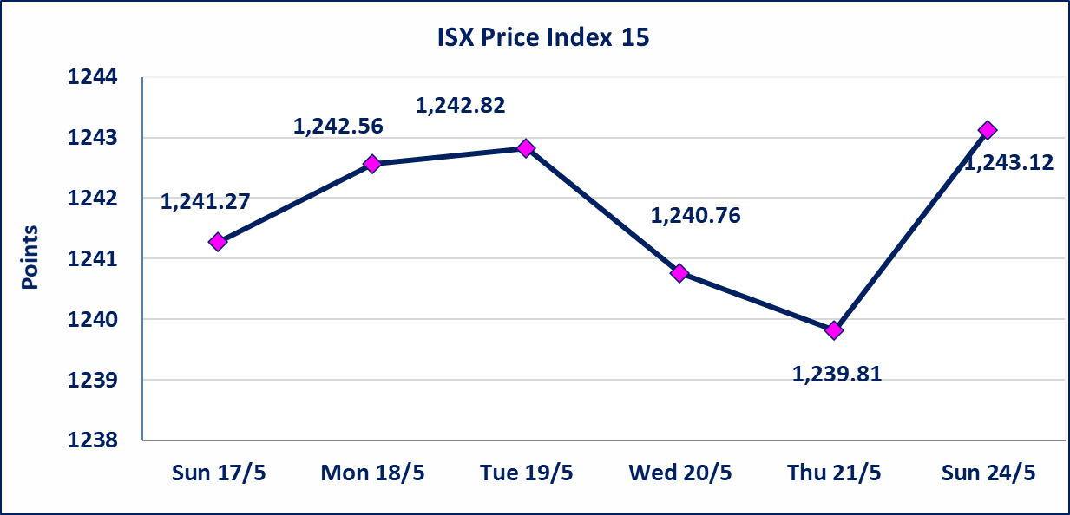

* | استنادا الى قرار الامانة العامة لمجلس الوزراء تقرر عدم تنظيم جلسات التداول للفترة من يوم الثلاثاء الموافق 2026/5/26 لغاية 2026/5/28 بمناسبة عيد الاضحى المبارك ، وستنظم جلسات التداول اعتبارا من يوم الاحد الموافق 2026/5/31
الوطنية للصناعات الغذائية (INFF) | تم البدء بعمليات ايداع شهادات اسهم المساهمين لشركة الوطنية للصناعات الغذائية إعتباراً من جلسة الاحد 2026/5/24 وسيتم اطلاق التداول إعتباراً من جلسة الاحد 2026/6/14 بعد ايداع 5% من رأس المال او بعد مرور (21) يوم من تاريخ بدء الايداع في منصة الشركات غير المدرجة ISX-OTC.
سندات اعمار - الاصدارية الثانية فئة مليون دينار CB40 | ايقاف التداول على سندات اعمار الاصدارية الثانية فئة (مليون) دينار إعتباراً من جلسة الاثنين 2026/5/25 لقرب استحقاق الفائدة نصف سنوية . وسيتم اعادة التداول اعتبارا من جلسة الاحد 2026/5/31
الاوامر الخاصة | نفذت شركة ايلاف للوساطة أمر متقابل مقصود على أسهم شركة مصرف القرطاس بعدد أسهم (23,749,750,000) سهم بقيمة (23,749,750,000) دينار ، في زمن الجلسة الاضافي (بعد الساعة 1 ظهراً) وفقاً لاجراءات تنفيذ الصفقات الكبيرة.
الحد الأعلى والادنى للتغير في السعر | نسبة التغير الحدود الدنيا للحركة السعرية للاسهم من (5% الى 10%) والحدود العليا من(10% الى 25%)في كافة المنصات ماعدا منصة OTC.
Web site : www.isx-iq.net E-mail : info-isx@isx-iq.net |  |  |  |  | 07834000034 - 07711211522 : ص . ب :3607 العلوية الهاتف |  |  |  |  |  | بغداد /الكرادة/ قرب المسرح الوطني /مجاور مصرف الخليج التجاري

نسبة التغير
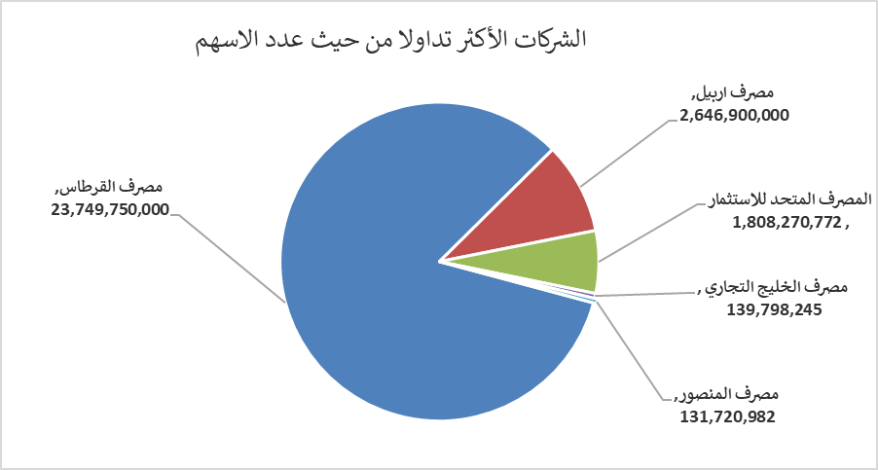
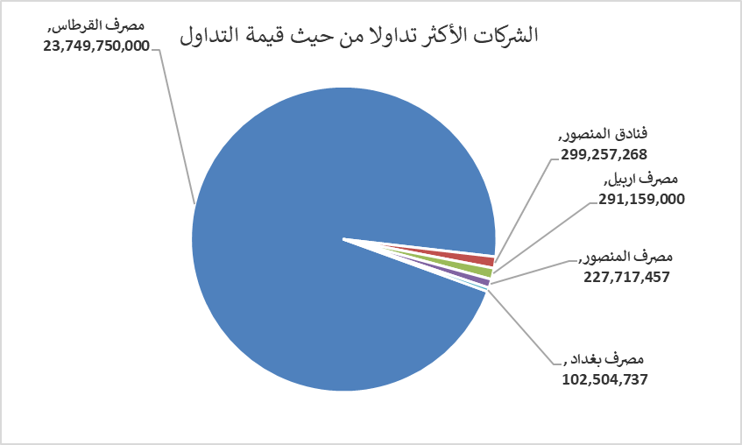
الشركات الأكثر ارتفاعاً وانخفاضاً

نسبة التغير لاسعار الاغلاق الاكثر ارتفاعاً |  |  |  | نسبة التغير لاسعار الاغلاق الاكثر انخفاضاً
اسم الشركة | اغلاق | التغير(%) | الاسهم المتداولة | اسم الشركة | اغلاق | التغير (%) | الاسهم المتداولة
فنادق المنصور | 65.000 | 20.39 | 5,541,654 | المصرف المتحد للاستثمار | 0.050 | -16.67 | 1,808,270,772
الحمراء للتامين | 5.000 | 11.11 | 21,013 | مصرف الاتحاد العراقي | 0.160 | -5.88 | 57,993
الخاتم للاتصالات | 4.190 | 10.55 | 297,941 | الصناعات الالكترونية | 1.350 | -3.57 | 16,200,601
مصرف الوطني الاسلامي | 1.100 | 10.00 | 1,750,000 | مصرف عبر العراق للاستثمار | 0.300 | -3.23 | 10,000
الوطنية لصناعات الاثاث المنزلي | 0.950 | 9.20 | 1,970,851 | المصرف التجاري العراقي الاسلامي | 0.660 | -1.49 | 17,978,135

الشركات الاكثر نشاطا حسب الاسهم المتداولة (حجم التداول) |  |  |  | الشركات الاكثر نشاطا حسب القيمة المتداولة
اسم الشركة | اغلاق | التغير(%) | الاسهم المتداولة | اسم الشركة | اغلاق | التغير (%) | القيمة المتداولة
مصرف القرطاس | 1.000 | 0.00 | 23,749,750,000 | مصرف القرطاس | 1.000 | 0.00 | 23,749,750,000
مصرف اربيل | 0.110 | 0.00 | 2,646,900,000 | فنادق المنصور | 65.000 | 20.39 | 299,257,268
المصرف المتحد للاستثمار | 0.050 | -16.67 | 1,808,270,772 | مصرف اربيل | 0.110 | 0.00 | 291,159,000
مصرف الخليج التجاري | 0.380 | 2.70 | 139,798,245 | مصرف المنصور | 1.730 | 1.76 | 227,717,457
مصرف المنصور | 1.730 | 1.76 | 131,720,982 | مصرف بغداد | 2.710 | 0.00 | 102,504,737

